강화 UI
1. 아이템 강화 UI는 캐릭터 인벤토리 UI창에서 아이템 장착 고르고 눌렀을때 표기한다.
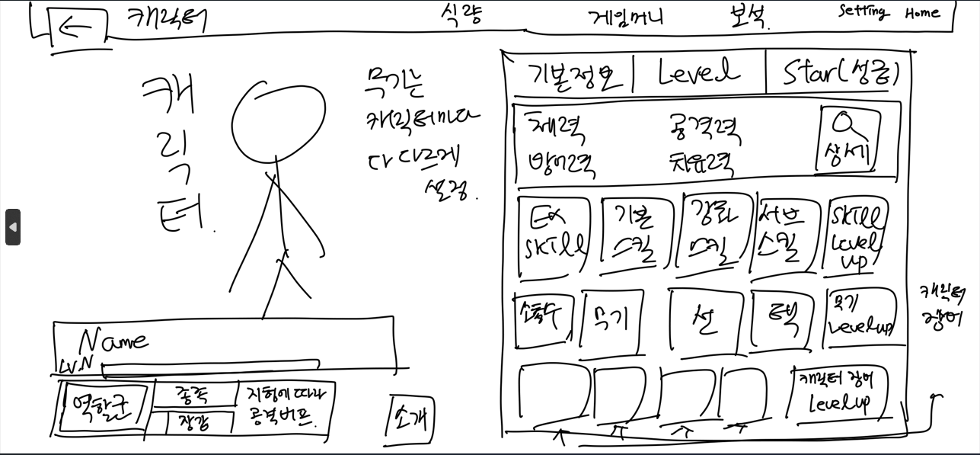

2. 강화 UI창

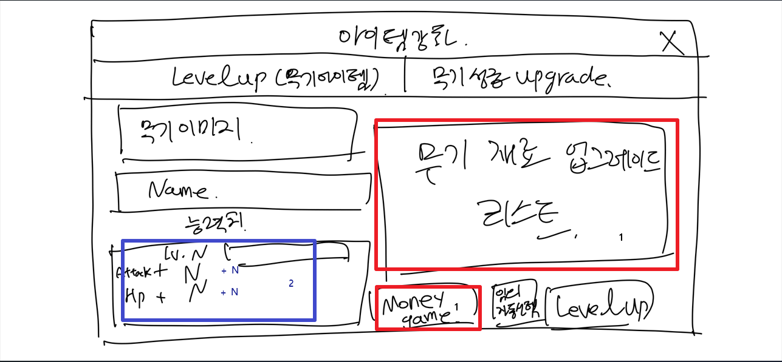
 | 1. 강화 진행 할 경우 무기 재료 업그레이드 리스트를 포함한 게임 머니를 선택해 아이템의 레벨업을 시킬 수 있다. (빨강색 상자)
 | 2. 여기에서 아이템을 업그레이드 시킬 경우 캐릭터에게 버프수치가 추가된다. (파랑색 상자)

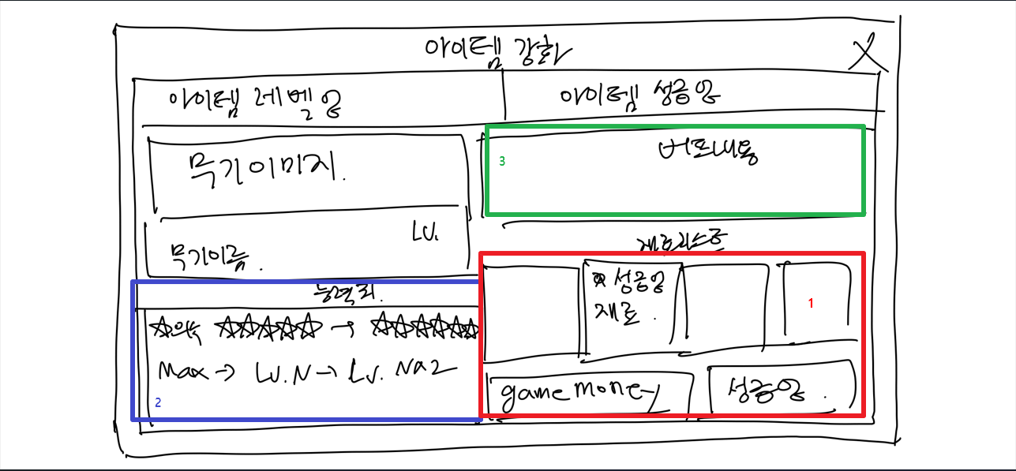
 | 1. 성급강화 진행 할 경우 아이템 재료 업그레이드 리스트를 포함한 게임 머니를 선택해 아이템의 성급을 레벨업 시킬 수 있다. (빨강색 상자)
3. 성급 업그레이드 UI 창 | 2. 여기에서 아이템을 업그레이드 시킬 경우 아이템 무기의 레벨업이 된다. (파랑색 상자)
 | 3. 업그레이드 이후 버프 내용 확인 (녹색 상자)

4. 강화 확인

